Ubuntu
 | github
 | https://github.com/denseicho/VITS |  | ※構築手順はVITS-jaで作成した。

＜参考資料＞
 | データセット
 | https://sites.google.com/site/shinnosuketakamichi/research-topics/jvs_corpus

＜1＞ | 环境构建
 | git clone https://github.com/chodensei8/VITS

 | apt install python3.8-venv | ※venvパッケージ存在しない場合、インストールする
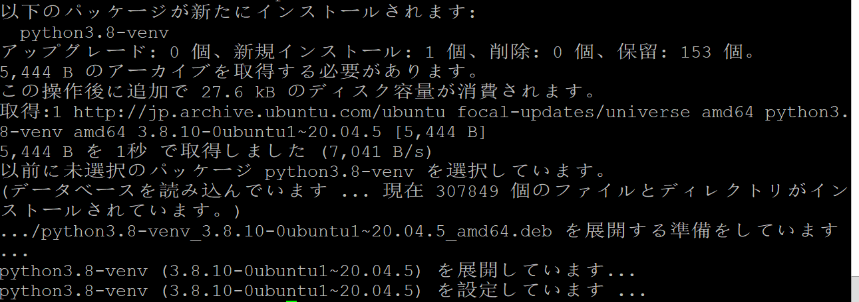

 | 仮想環境の作成
 | python3 -m venv .venv

 | 仮想環境の有効化
 | source .venv/bin/activate

 | https://pytorch.org/get-started/locally/
GPU | pip3 install torch torchvision torchaudio

CUDA16 | pip3 install -U torch torchvision torchaudio --extra-index-url https://download.pytorch.org/whl/cu116
 | すでに存在した場合、-Uをつけないとうまくインストールされません。

 | pip install -r requirements.txt

 | python jvs_preprocessor.py

 | Cythonのモジュールのコンパイル
 | cd ./module/model_component/monotonic_align/
 | python setup.py build_ext --inplace

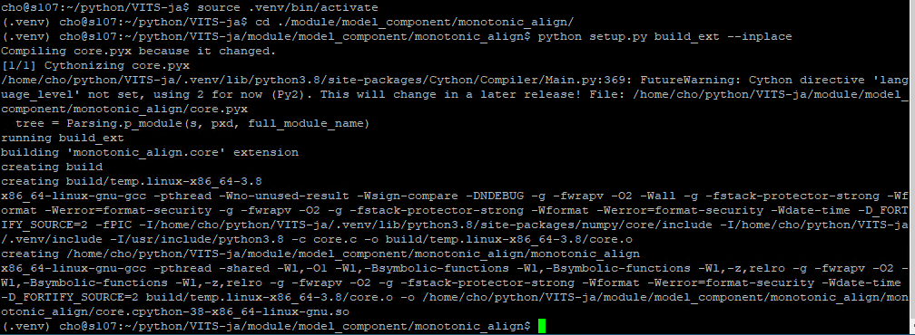

＜2＞ | データ訓練
 | python3 vits_train.py

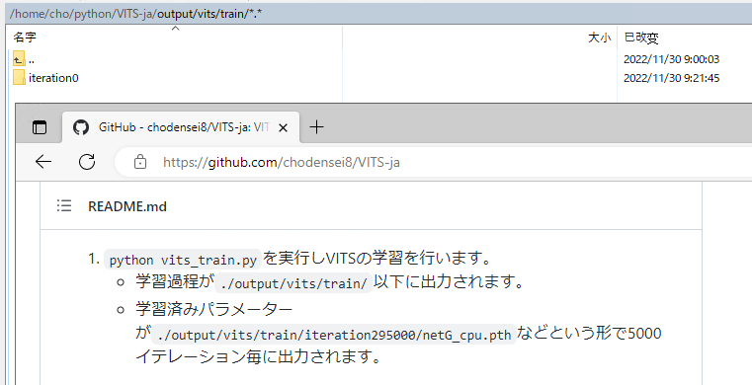

＜3＞ | 推論(テキスト読み上げ)

 | python3 vits_text_to_speech.py |  | iteration30000

＜4＞ | 推論(音声変換)

 | python3 vits_voice_converter.py

 | 仮想環境の終了
 | deactivate

